97.520
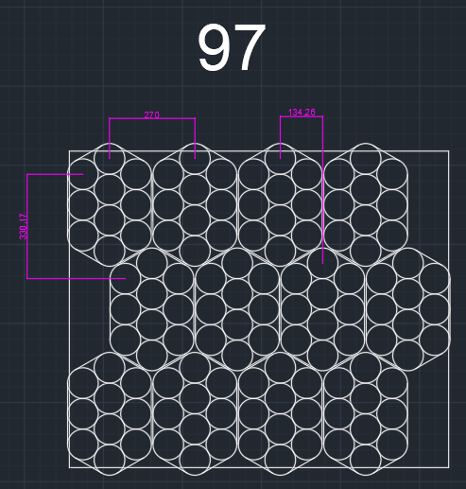
ns=3 | s="OP10_RicetteRB"."Indice"[27]."CoordinateDeposito"[0]."X" | 1261 | INT | X
ns=3 | s="OP10_RicetteRB"."Indice"[27]."CoordinateDeposito"[0]."Y" | 985 | INT | Y
ns=3 | s="OP10_RicetteRB"."Indice"[27]."CoordinateDeposito"[0]."RZ" | 90 | INT | RZ
ns=3 | s="OP10_RicetteRB"."Indice"[27]."CoordinateDeposito"[1]."X" | 994 | INT | X
ns=3 | s="OP10_RicetteRB"."Indice"[27]."CoordinateDeposito"[1]."Y" | 985 | INT | Y
ns=3 | s="OP10_RicetteRB"."Indice"[27]."CoordinateDeposito"[1]."RZ" | 90 | INT | RZ
ns=3 | s="OP10_RicetteRB"."Indice"[27]."CoordinateDeposito"[2]."X" | 727 | INT | X
ns=3 | s="OP10_RicetteRB"."Indice"[27]."CoordinateDeposito"[2]."Y" | 985 | INT | Y
ns=3 | s="OP10_RicetteRB"."Indice"[27]."CoordinateDeposito"[2]."RZ" | 90 | INT | RZ
ns=3 | s="OP10_RicetteRB"."Indice"[27]."CoordinateDeposito"[3]."X" | 460 | INT | X
ns=3 | s="OP10_RicetteRB"."Indice"[27]."CoordinateDeposito"[3]."Y" | 985 | INT | Y
ns=3 | s="OP10_RicetteRB"."Indice"[27]."CoordinateDeposito"[3]."RZ" | 90 | INT | RZ
ns=3 | s="OP10_RicetteRB"."Indice"[27]."CoordinateDeposito"[4]."X" | 1128 | INT | X
ns=3 | s="OP10_RicetteRB"."Indice"[27]."CoordinateDeposito"[4]."Y" | 659 | INT | Y
ns=3 | s="OP10_RicetteRB"."Indice"[27]."CoordinateDeposito"[4]."RZ" | 90 | INT | RZ
ns=3 | s="OP10_RicetteRB"."Indice"[27]."CoordinateDeposito"[5]."X" | 861 | INT | X
ns=3 | s="OP10_RicetteRB"."Indice"[27]."CoordinateDeposito"[5]."Y" | 659 | INT | Y
ns=3 | s="OP10_RicetteRB"."Indice"[27]."CoordinateDeposito"[5]."RZ" | 90 | INT | RZ
ns=3 | s="OP10_RicetteRB"."Indice"[27]."CoordinateDeposito"[6]."X" | 594 | INT | X
ns=3 | s="OP10_RicetteRB"."Indice"[27]."CoordinateDeposito"[6]."Y" | 659 | INT | Y
ns=3 | s="OP10_RicetteRB"."Indice"[27]."CoordinateDeposito"[6]."RZ" | 90 | INT | RZ
ns=3 | s="OP10_RicetteRB"."Indice"[27]."CoordinateDeposito"[7]."X" | 327 | INT | X
ns=3 | s="OP10_RicetteRB"."Indice"[27]."CoordinateDeposito"[7]."Y" | 659 | INT | Y
ns=3 | s="OP10_RicetteRB"."Indice"[27]."CoordinateDeposito"[7]."RZ" | 90 | INT | RZ
ns=3 | s="OP10_RicetteRB"."Indice"[27]."CoordinateDeposito"[8]."X" | 1261 | INT | X
ns=3 | s="OP10_RicetteRB"."Indice"[27]."CoordinateDeposito"[8]."Y" | 333 | INT | Y
ns=3 | s="OP10_RicetteRB"."Indice"[27]."CoordinateDeposito"[8]."RZ" | 90 | INT | RZ
ns=3 | s="OP10_RicetteRB"."Indice"[27]."CoordinateDeposito"[9]."X" | 994 | INT | X
ns=3 | s="OP10_RicetteRB"."Indice"[27]."CoordinateDeposito"[9]."Y" | 333 | INT | Y
ns=3 | s="OP10_RicetteRB"."Indice"[27]."CoordinateDeposito"[9]."RZ" | 90 | INT | RZ
ns=3 | s="OP10_RicetteRB"."Indice"[27]."CoordinateDeposito"[10]."X" | 727 | INT | X
ns=3 | s="OP10_RicetteRB"."Indice"[27]."CoordinateDeposito"[10]."Y" | 333 | INT | Y
ns=3 | s="OP10_RicetteRB"."Indice"[27]."CoordinateDeposito"[10]."RZ" | 90 | INT | RZ
ns=3 | s="OP10_RicetteRB"."Indice"[27]."CoordinateDeposito"[11]."X" | 460 | INT | X
ns=3 | s="OP10_RicetteRB"."Indice"[27]."CoordinateDeposito"[11]."Y" | 333 | INT | Y
ns=3 | s="OP10_RicetteRB"."Indice"[27]."CoordinateDeposito"[11]."RZ" | 90 | INT | RZ

